Hoja 6
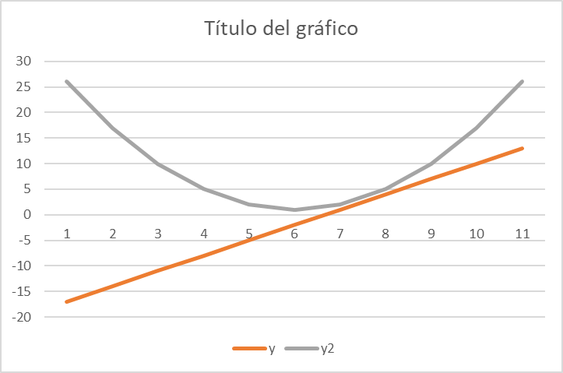
x | y | y2
-5 | -17 | 26
-4 | -14 | 17
-3 | -11 | 10
-2 | -8 | 5
-1 | -5 | 2
0 | -2 | 1
1 | 1 | 2
2 | 4 | 5
3 | 7 | 10
4 | 10 | 17
5 | 13 | 26

 | y = 3x-2 | y2 =x^2 +1

EDADES | PERSONAS | PORCENTAJE
13-15 | 12 | 552,995,392
15-18 | 63 | 290,322,581
18-21 | 45 | 207,373,272
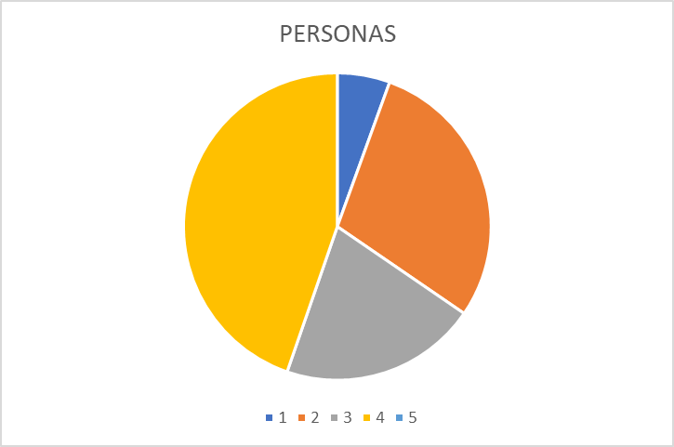
21-30 | 97 | 447,004,608
 |  | 100

Hoja 7
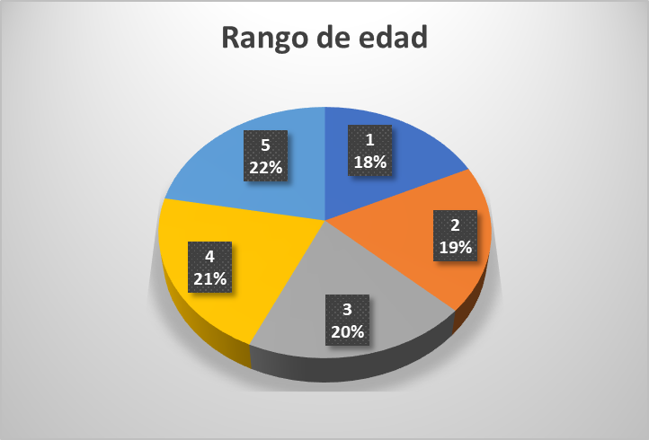
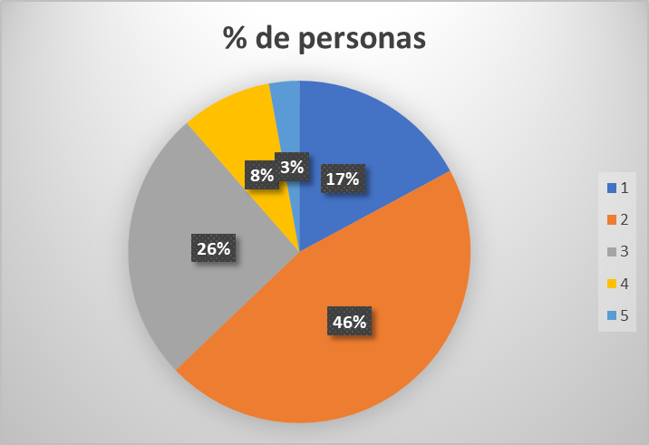

Rango de edad | # de persona | % de personas
17 | 6 | 17%
18 | 16 | 46%
19 | 9 | 26%
20 | 3 | 9%
21 | 1 | 3%
TOTAL | 35 | 100%

Tiempo (s) | Voltaje con Ruido (V) |  | Vfuente | cte de tiemo
0 | 0.2 |  | 5 | 3
0.05 | 0.22
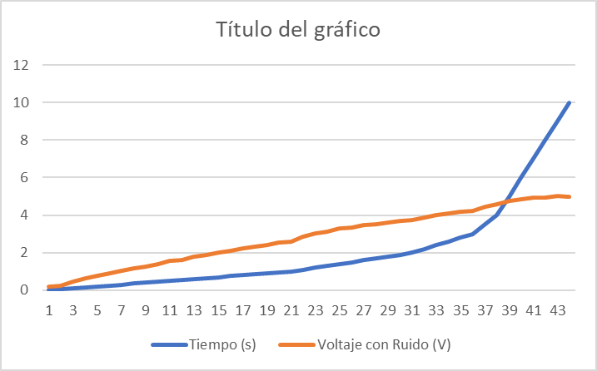
0.1 | 0.45
0.15 | 0.63
0.2 | 0.78
0.25 | 0.92
0.3 | 2026-05-01
0.35 | 1.18
0.4 | 1.25
0.45 | 1.38
0.5 | 1.55
0.55 | 1.62
0.6 | 2026-08-01
0.65 | 1.88
0.7 | 2026-01-02
0.75 | 2026-08-02
0.8 | 2.25
0.85 | 2026-03-02
0.9 | 2.42
0.95 | 2.55
1 | 2026-06-02
2026-01-01 | 2.85
2026-02-01 | 2026-05-03
2026-03-01 | 2026-01-03
2026-04-01 | 3.28
2026-05-01 | 3.35
2026-06-01 | 3.48
2026-07-01 | 3.52
2026-08-01 | 2026-06-03
2026-09-01 | 3.68
2 | 3.72
2026-02-02 | 3.88
2026-04-02 | 4
2026-06-02 | 2026-01-04
2026-08-02 | 4.18
3 | 4.22
2026-05-03 | 4.45
4 | 2026-06-04
5 | 4.78
6 | 4.85
7 | 4.92
8 | 4.95
9 | 2026-01-05
10 | 4.98

Hoja 8
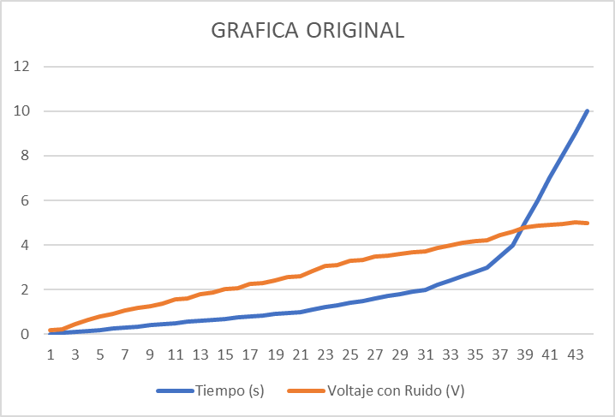
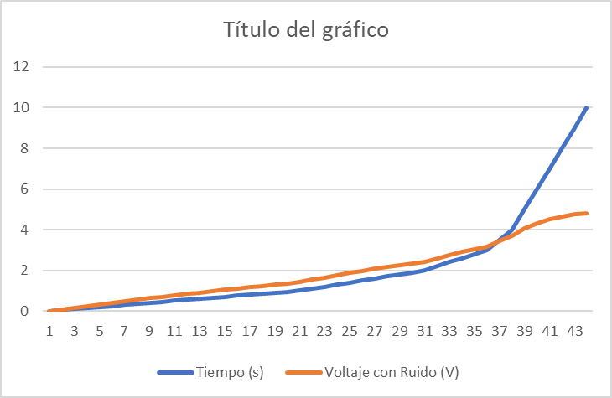
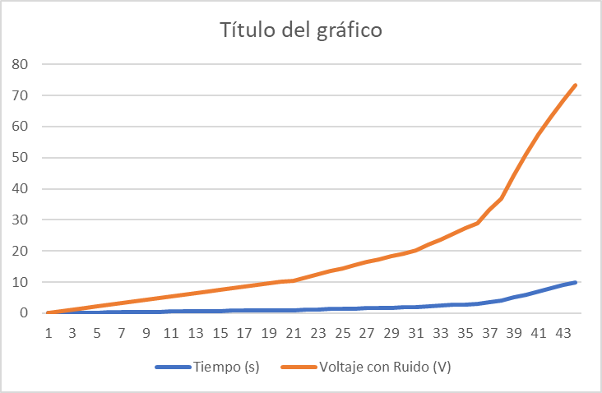
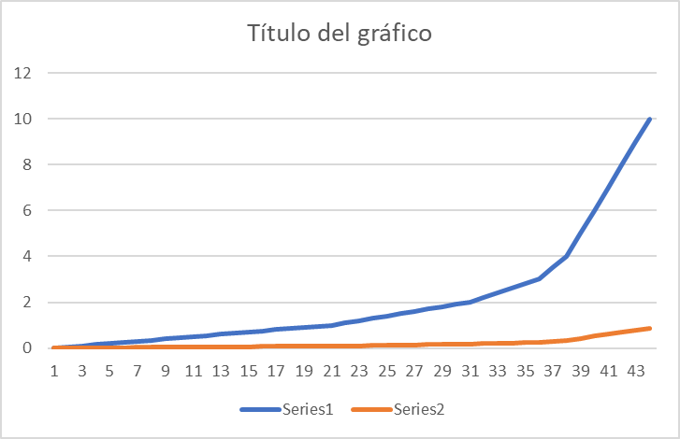
Tiempo (s) | Voltaje con Ruido (V) | Tiempo (s) | Voltaje con Ruido (V) | Vfuente | cte de tiemo | Tiempo (s) | Voltaje con Ruido (V) | Vfuente | cte de tiemo | Tiempo (s) | Voltaje con Ruido (V) |  | Vfuente | cte de tiemo | Tiempo (s) | Voltaje con Ruido (V) | Vfuente | cte de tiemo
0 | 0.2 | 0 | 0 | 5 | 3 | 0 | 0 | 100 | 10 | 0 | 0 |  | 0.09 | 0.11 | 0 | 0 | 8 | 90
0.05 | 0.22 | 0.05 | 8,264,273 |  |  | 0.05 | 49,875,208 |  |  | 0.05 | 3,287,372 | 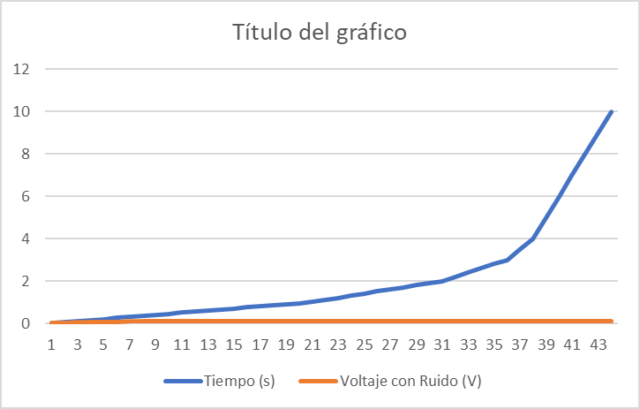 |  |  | 0.05 | 444,321
0.1 | 0.45 | 0.1 | 1,639,195 |  |  | 0.1 | 99,501,663 |  |  | 0.1 | 5,373,987 |  |  |  | 0.1 | 888,395
0.15 | 0.63 | 0.15 | 24,385,288 |  |  | 0.15 | 148,880,604 |  |  | 0.15 | 6,698,438 |  |  |  | 0.15 | 1,332,223
0.2 | 0.78 | 0.2 | 32,246,507 |  |  | 0.2 | 198,013,267 |  |  | 0.2 | 7,539,114 |  |  |  | 0.2 | 1,775,804
0.25 | 0.92 | 0.25 | 39,977,793 |  |  | 0.25 | 24,690,088 |  |  | 0.25 | 8,072,723 |  |  |  | 0.25 | 2,219,139
0.3 | 2026-05-01 | 0.3 | 47,581,291 |  |  | 0.3 | 295,544,665 |  |  | 0.3 | 8,411,423 |  |  |  | 0.3 | 2,662,227
0.35 | 1.18 | 0.35 | 55,059,115 |  |  | 0.35 | 343,945,837 |  |  | 0.35 | 8,626,409 |  |  |  | 0.35 | 310,507
0.4 | 1.25 | 0.4 | 6,241,334 |  |  | 0.4 | 392,105,608 |  |  | 0.4 | 8,762,868 |  |  |  | 0.4 | 3,547,666
0.45 | 1.38 | 0.45 | 69,646,012 |  |  | 0.45 | 440,025,182 |  |  | 0.45 | 8,849,484 |  |  |  | 0.45 | 3,990,017
0.5 | 1.55 | 0.5 | 76,759,138 |  |  | 0.5 | 487,705,755 |  |  | 0.5 | 8,904,462 |  |  |  | 0.5 | 4,432,122
0.55 | 1.62 | 0.55 | 83,754,694 |  |  | 0.55 | 53,514,852 |  |  | 0.55 | 8,939,358 |  |  |  | 0.55 | 4,873,981
0.6 | 2026-08-01 | 0.6 | 90,634,623 |  |  | 0.6 | 582,354,664 |  |  | 0.6 | 8,961,509 |  |  |  | 0.6 | 5,315,595
0.65 | 1.88 | 0.65 | 97,400,838 |  |  | 0.65 | 629,325,366 |  |  | 0.65 | 8,975,568 |  |  |  | 0.65 | 5,756,964
0.7 | 2026-01-02 | 0.7 | 104,055,217 |  |  | 0.7 | 676,061,801 |  |  | 0.7 | 8,984,492 |  |  |  | 0.7 | 6,198,087
0.75 | 2026-08-02 | 0.75 | 110,599,608 |  |  | 0.75 | 722,565,137 |  |  | 0.75 | 8,990,157 |  |  |  | 0.75 | 6,638,966
0.8 | 2.25 | 0.8 | 117,035,831 |  |  | 0.8 | 768,836,536 |  |  | 0.8 | 8,993,752 |  |  |  | 0.8 | 70,796
0.85 | 2026-03-02 | 0.85 | 123,365,672 |  |  | 0.85 | 814,877,156 |  |  | 0.85 | 8,996,034 |  |  |  | 0.85 | 7,519,989
0.9 | 2.42 | 0.9 | 12,959,089 |  |  | 0.9 | 860,688,147 |  |  | 0.9 | 8,997,483 |  |  |  | 0.9 | 7,960,133
0.95 | 2.55 | 0.95 | 135,713,214 |  |  | 0.95 | 906,270,655 |  |  | 0.95 | 8,998,402 |  |  |  | 0.95 | 8,400,033
1 | 2026-06-02 | 1 | 141,734,345 |  |  | 1 | 95,162,582 |  |  | 1 | 8,998,986 |  |  |  | 1 | 8,839,689
2026-01-01 | 2.85 | 2026-01-01 | 15,347,969 |  |  | 2026-01-01 | 104,165,865 |  |  | 2026-01-01 | 8,999,591 |  |  |  | 2026-01-01 | 9,718,267
2026-02-01 | 2026-05-03 | 2026-02-01 | 164,839,977 |  |  | 2026-02-01 | 113,079,563 |  |  | 2026-02-01 | 8,999,835 |  |  |  | 2026-02-01 | 10,595,871
2026-03-01 | 2026-01-03 | 2026-03-01 | 175,827,829 |  |  | 2026-03-01 | 121,904,569 |  |  | 2026-03-01 | 8,999,934 |  |  |  | 2026-03-01 | 11,472,499
2026-04-01 | 3.28 | 2026-04-01 | 186,455,457 |  |  | 2026-04-01 | 130,641,765 |  |  | 2026-04-01 | 8,999,973 |  |  |  | 2026-04-01 | 12,348,154
2026-05-01 | 3.35 | 2026-05-01 | 19,673,467 |  |  | 2026-05-01 | 139,292,024 |  |  | 2026-05-01 | 8,999,989 |  |  |  | 2026-05-01 | 13,222,837
2026-06-01 | 3.48 | 2026-06-01 | 20,667,689 |  |  | 2026-06-01 | 147,856,211 |  |  | 2026-06-01 | 8,999,996 |  |  |  | 2026-06-01 | 14,096,548
2026-07-01 | 3.52 | 2026-07-01 | 216,293,166 |  |  | 2026-07-01 | 156,335,183 |  |  | 2026-07-01 | 8,999,998 |  |  |  | 2026-07-01 | 14,969,289
2026-08-01 | 2026-06-03 | 2026-08-01 | 225,594,182 |  |  | 2026-08-01 | 164,729,789 |  |  | 2026-08-01 | 8,999,999 |  |  |  | 2026-08-01 | 15,841,061
2026-09-01 | 3.68 | 2026-09-01 | 234,590,275 |  |  | 2026-09-01 | 173,040,866 |  |  | 2026-09-01 | 0.09 |  |  |  | 2026-09-01 | 16,711,865
2 | 3.72 | 2 | 24,329,144 |  |  | 2 | 181,269,247 |  |  | 2 | 0.09 |  |  |  | 2 | 17,581,702
2026-02-02 | 3.88 | 2026-02-02 | 259,847,349 |  |  | 2026-02-02 | 197,481,202 |  |  | 2026-02-02 | 0.09 |  |  |  | 2026-02-02 | 19,318,479
2026-04-02 | 4 | 2026-04-02 | 275,335,518 |  |  | 2026-04-02 | 213,372,139 |  |  | 2026-04-02 | 0.09 |  |  |  | 2026-04-02 | 21,051,401
2026-06-02 | 2026-01-04 | 2026-06-02 | 289,824,808 |  |  | 2026-06-02 | 228,948,414 |  |  | 2026-06-02 | 0.09 |  |  |  | 2026-06-02 | 22,780,475
2026-08-02 | 4.18 | 2026-08-02 | 30,337,964 |  |  | 2026-08-02 | 244,216,259 |  |  | 2026-08-02 | 0.09 |  |  |  | 2026-08-02 | 24,505,712
3 | 4.22 | 3 | 316,060,279 |  |  | 3 | 259,181,779 |  |  | 3 | 0.09 |  |  |  | 3 | 2,622,712
2026-05-03 | 4.45 | 2026-05-03 | 344,298,388 |  |  | 2026-05-03 | 29,531,191 |  |  | 2026-05-03 | 0.09 |  |  |  | 2026-05-03 | 30,513,939
4 | 2026-06-04 | 4 | 368,201,431 |  |  | 4 | 329,679,954 |  |  | 4 | 0.09 |  |  |  | 4 | 34,777,009
5 | 4.78 | 5 | 405,562,199 |  |  | 5 | 39,346,934 |  |  | 5 | 0.09 |  |  |  | 5 | 43,232,425
6 | 4.85 | 6 | 432,332,358 |  |  | 6 | 451,188,364 |  |  | 6 | 0.09 |  |  |  | 6 | 51,594,412
7 | 4.92 | 7 | 451,514,016 |  |  | 7 | 503,414,696 |  |  | 7 | 0.09 |  |  |  | 7 | 59,864,002
8 | 4.95 | 8 | 465,258,274 |  |  | 8 | 550,671,036 |  |  | 8 | 0.09 |  |  |  | 8 | 68,042,217
9 | 2026-01-05 | 9 | 475,106,466 |  |  | 9 | 59,343,034 |  |  | 9 | 0.09 |  |  |  | 9 | 76,130,066
10 | 4.98 | 10 | 482,163,003 |  |  | 10 | 632,120,559 |  |  | 10 | 0.09 |  |  |  | 10 | 84,128,547

